A-DAPT Blueprint
A-DAPT Blueprint
 |  |  |  | THEME: | EPIC: | FEATURE: As a customer, I want to buy a voucher to support a student in need | STORY: 06
 |  |  |  | DESIGNED BY: | DATE: | NOTE:

CUSTOMER VISIBLE | ACCEPTANCE TEST
 |  | การซื้อคูปอง : 1.เปิดเว็บไซต์ 2.เลือกคูปอง 100,500,1000 3.เพิ่มลงตะกร้า 4.การจัดการตะกร้าสินค้า 5.ยืนยันคำสั่งซื้อ 6.เลือกวิธีการชำระเงินได้ (โอนบัญชีธนาคารหรือสแกน QR code) 7.อัปโหลดสลิป 8.เลือกการรับใบกำกับภาษีหรือไม่

 | USER INTERFACE (UI)
 |  | ทำ UI หน้าเลือกคูปอง | ทำ UI หน้าจัดการตะกร้า

 | 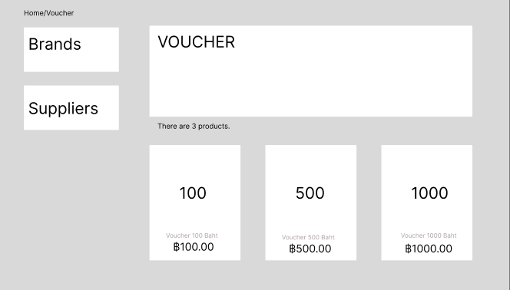 |  | 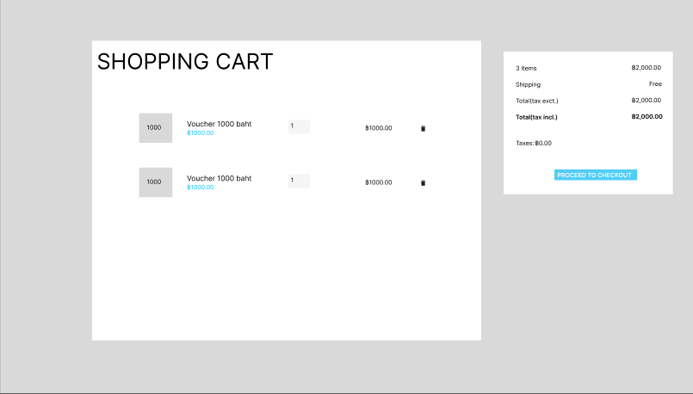
CUSTOMER INVISIBLE | BUSINESS LOGIC
 |  | Cart fucntion : ผู้ใช้สามารถกดเพิ่มคูปองลงตะกร้าได้ ผู้ใช้สามารถกดลบคูปองลงตะกร้าได้ ผู้ใช้สามารถเพิ่มหรือลดจำนวนที่เลือกได้ ผู้ใช้สามารถเลือกวิธีการชำระเงินได้ ผู็ใช้สามารถเลือกว่ารับใบกำกับภาษีหรือไม่

 | DATABASE

 |  | 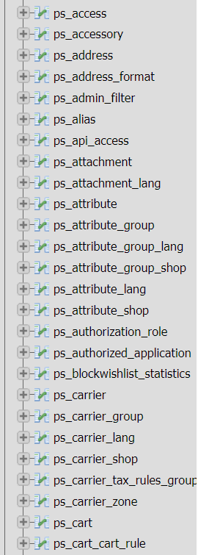 | 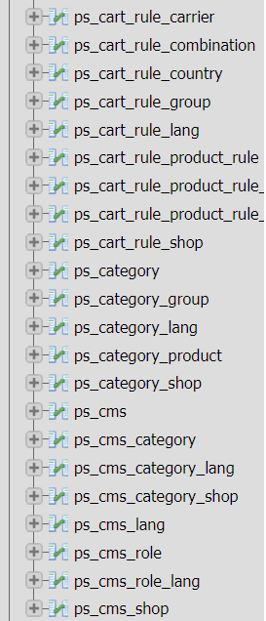

 | SUPPORT

